Задания
Тестовое задание
Компания Murka
Вакансия Data Analyst (Planning)

По окончанию задания, пожалуйста укажите, сколько часов было потрачено на выполнение: 6 часов
Желаем удачи!

Задание 1 (когорты)

Исходные данные:
В период Январь 2018 - Ноябрь 2018 ежемесячно проводились маркетинговые кампании по привлечению новых пользователей. |  |  |  |  |  |  |  |  |  |  |  |  |  |  |  |  |  |  |  |  |  |  |  |  |  |  |  |  |  |  |  |  |  |  |  | Период маркетинговой кампании
Ниже представлены данные о затратах и накопительном доходе по привлеченным игрокам.
Период маркетинговой кампании | Разовые затраты на привлечение новых игроков, грн | Накопительный доход, грн | Количество установок игры (новые игроки) | Стоимость привлечения одного игрока, грн | Накопительный доход на одного игрока, грн | Период маркетинговой кампании | Накопительная доход на нового игрока по месяцам после инсталла, грн |  |  |  |  |  |  |  |  |  |  |  |  |  |  |  |  |  |  |  |  |  |  |  |  |  |  |  |  | Jan-18 | Feb-18 | Mar-18 | Apr-18 | May-18 | Jun-18 | Jul-18 | Aug-18 | Sep-18 | Oct-18 | Nov-18
 |  |  |  |  |  |  | 1 мес | 2 мес | 3 мес | 4 мес | 5 мес | 6 мес | 7 мес | 8 мес | 9 мес | 10 мес | 11 мес | 12 мес | ROI | ROI_пред | Накопительный доход пред | Период маркетинговой кампании | 1 мес | 2 мес | 3 мес | 4 мес | 5 мес | 6 мес | 7 мес | 8 мес | 9 мес | 10 мес | 11 мес | 12 мес | 1 | 0.38 | 0.83 | 0.82 | 0.71 | 0.49 | 0.66 | 1.23 | 1.19 | 1.32 | 0.53 | 0.23
Jan-18 | 20,993 | 45,974 | 28,168 | 0.7 | 1.6 | Jan-18 | 0.38 | 0.76 | 0.99 | 1.12 | 1.20 | 1.26 | 1.30 | 1.36 | 1.44 | 1.50 | 1.59 | 1.63 | 119% | 119% | 45974 | Jan-18 | 0.38 | 0.76 | 0.99 | 1.12 | 1.2 | 1.26 | 1.3 | 1.36 | 1.44 | 1.5 | 1.59 | 1.63 | 2 | 0.76 | 1.70 | 1.60 | 1.34 | 0.70 | 1.51 | 2.45 | 2.53 | 2.64 | 1.16 | 0.46
Feb-18 | 47,079 | 116,475 | 26,663 | 1.8 | 4.4 | Feb-18 | 0.83 | 1.70 | 2.10 | 2.38 | 2.64 | 3.03 | 3.36 | 3.61 | 3.90 | 4.15 | 4.37 | 4.50 | 147% | 155% | 119935 | Feb-18 | 0.83 | 1.7 | 2.1 | 2.38 | 2.64 | 3.03 | 3.36 | 3.61 | 3.9 | 4.15 | 4.37 | - | 3 | 0.99 | 2.10 | 1.94 | 1.58 | 0.83 | 2.13 | 2.96 | 3.28 | 3.48 | 1.49 | 0.69
Mar-18 | 144,109 | 127,178 | 42,267 | 3.4 | 3.0 | Mar-18 | 0.82 | 1.60 | 1.94 | 2.16 | 2.36 | 2.50 | 2.64 | 2.80 | 2.92 | 3.01 | 3.17 | 3.27 | -12% | -4% | 138021 | Mar-18 | 0.82 | 1.6 | 1.94 | 2.16 | 2.36 | 2.5 | 2.64 | 2.8 | 2.92 | 3.01 | - | - | 4 | 1.12 | 2.38 | 2.16 | 1.80 | 0.98 | 2.44 | 3.41 | 3.79 | 4.04 | 2.02 | 0.93
Apr-18 | 125,072 | 73,330 | 31,103 | 4.0 | 2.4 | Apr-18 | 0.71 | 1.34 | 1.58 | 1.80 | 1.96 | 2.07 | 2.17 | 2.27 | 2.36 | 2.47 | 2.60 | 2.68 | -41% | -33% | 83417 | Apr-18 | 0.71 | 1.34 | 1.58 | 1.8 | 1.96 | 2.07 | 2.17 | 2.27 | 2.36 | - | - | - | 5 | 1.20 | 2.64 | 2.36 | 1.96 | 1.07 | 2.72 | 3.73 | 4.42 | 5.12 | 2.51 | 1.16
May-18 | 81,831 | 53,457 | 41,406 | 2.0 | 1.3 | May-18 | 0.49 | 0.70 | 0.83 | 0.98 | 1.07 | 1.15 | 1.25 | 1.29 | 1.37 | 1.43 | 1.51 | 1.55 | -35% | -21% | 64357 | May-18 | 0.49 | 0.7 | 0.83 | 0.98 | 1.07 | 1.15 | 1.25 | 1.29 | - | - | - | - | 6 | 1.26 | 3.03 | 2.50 | 2.07 | 1.15 | 2.88 | 3.99 | 5.36 | 6.03 | 2.99 | 1.40
Jun-18 | 17,168 | 19,870 | 6,700 | 2.6 | 3.0 | Jun-18 | 0.66 | 1.51 | 2.13 | 2.44 | 2.72 | 2.88 | 2.97 | 3.13 | 3.32 | 3.48 | 3.66 | 3.77 | 16% | 47% | 25281 | Jun-18 | 0.66 | 1.51 | 2.13 | 2.44 | 2.72 | 2.88 | 2.97 | - | - | - | - | - | 7 | 1.30 | 3.36 | 2.64 | 2.17 | 1.25 | 2.97 | 4.77 | 6.13 | 6.93 | 3.47 | 1.63
Jul-18 | 28,940 | 26,922 | 6,741 | 4.3 | 4.0 | Jul-18 | 1.23 | 2.45 | 2.96 | 3.41 | 3.73 | 3.99 | 4.24 | 4.48 | 4.74 | 4.97 | 5.24 | 5.39 | -7% | 26% | 36343 | Jul-18 | 1.23 | 2.45 | 2.96 | 3.41 | 3.73 | 3.99 | - | - | - | - | - | - | 8 | 1.36 | 3.61 | 2.80 | 2.27 | 1.29 | 3.65 | 5.29 | 6.90 | 7.83 | 3.95 | 1.86
Aug-18 | 48,653 | 54,343 | 12,291 | 4.0 | 4.4 | Aug-18 | 1.19 | 2.53 | 3.28 | 3.79 | 4.42 | 4.76 | 5.05 | 5.34 | 5.65 | 5.92 | 6.24 | 6.42 | 12% | 62% | 78965 | Aug-18 | 1.19 | 2.53 | 3.28 | 3.79 | 4.42 | - | - | - | - | - | - | - | 9 | 1.44 | 3.90 | 2.92 | 2.36 | 1.47 | 4.02 | 5.81 | 7.67 | 8.73 | 4.43 | 2.10
Sep-18 | 55,696 | 50,020 | 12,371 | 4.5 | 4.0 | Sep-18 | 1.32 | 2.64 | 3.48 | 4.04 | 4.50 | 4.84 | 5.13 | 5.43 | 5.74 | 6.02 | 6.34 | 6.53 | -10% | 45% | 80820 | Sep-18 | 1.32 | 2.64 | 3.48 | 4.04 | - | - | - | - | - | - | - | - | 10 | 1.50 | 4.15 | 3.01 | 2.71 | 1.59 | 4.38 | 6.33 | 8.44 | 9.63 | 4.91 | 2.33
Oct-18 | 38,681 | 19,153 | 12,823 | 3.0 | 1.5 | Oct-18 | 0.53 | 1.16 | 1.49 | 1.71 | 1.91 | 2.05 | 2.18 | 2.30 | 2.43 | 2.55 | 2.69 | 2.77 | -50% | -8% | 35503 | Oct-18 | 0.53 | 1.16 | 1.49 | - | - | - | - | - | - | - | - | - | 11 | 1.59 | 4.37 | 3.43 | 2.89 | 1.70 | 4.75 | 6.84 | 9.22 | 10.53 | 5.40 | 2.57
Nov-18 | 11,720 | 4,157 | 9,022 | 1.3 | 0.5 | Nov-18 | 0.23 | 0.46 | 0.58 | 0.67 | 0.75 | 0.80 | 0.85 | 0.90 | 0.95 | 1.00 | 1.05 | 1.08 | -65% | -17% | 9769 | Nov-18 | 0.23 | 0.46 | - | - | - | - | - | - | - | - | - | - | 12 | 1.63 | 4.88 | 3.65 | 3.07 | 1.81 | 5.12 | 7.36 | 9.99 | 11.43 | 5.88 | 2.80
Total | 619,942 | 590,879 | 229,555 | 2.9 | 3 | Среднее | 0.76 | 1.53 | 1.94 | 2.23 | 2.48 | 2.67 | 2.83 | 2.99 | 3.17 | 3.32 | 3.50 | 3.60 |  |  | 718383
 |  |  | СРВЗВШН | 3.223300234 | 3.12738440 |  |  |  |  |  |  |  |  |  |  |  |  |  | Макс стоимость привлечения игрока для окупаемости |  | 3.12946030
ПредсказЛин
Вопросы:

Накопительный доход по месяцам после установки по периодам кампаний (прогноз)
Накопительный доход (действительные данные)
1.1. Постройте прогноз Накопительного дохода на нового игрока для месяцев, по которым отсутвуют данные. |  |  |  |  |  |  |  |  |  | +
Изначально для прогноза думал использовать функцию "ПРЕДСКАЗ.ЛИН", но она плохо отработала (верхний угол справа), так как по действительным данным мы видим, что распределение накопительного дохода по времени должно больше походить на логарифмическую функцию. Потому решил делать предсказания, используя коэффициент соотношения средних из существующих данных. Также можно было бы аппроксимировать функцию по существующим точкам и попробовать запредиктить дальнейшие значения, но метод с коэффициентами и так неплохо работает

1.2. Рассчитатайте ROI на 12-й месяц после инсталла по каждому из периодов кампании. |  |  |  |  |  |  |  |  |  | +
1.3. Настройте условное форматирование столбцов "Накопительная доход на нового игрока" так, чтобы выделялись ячейки, когда накопительный доход на нового игрока не покрывает затрат на его привлечение. |  |  |  |  |  |  |  |  |  | +

1.4. Дополните таблицу итоговой сторокой с результирующими показателями за весь период проведения маркетинговой кампании. |  |  |  |  |  |  |  |  |  | +
1.5. Постройте диаграмму, отражающую динамику изменения накопительного дохода на одного игрока по месяцам после инсталла. |  |  |  |  |  |  |  |  |  | +
1.6. Сделайте краткие выводы об эффективности кампании. |  |  |  |  |  |  |  |  |  | +-
Исходя из прогнозов, предсказываемый доход превысит затраты на 16%

1.7. Смоделируйте, какая может быть максимальная стоимость привлечения на одного игрока, чтобы обеспечить окупаемость кампании за 12 месяцев. |  |  |  |  |  |  |  |  |  | +-

То есть нужно рассчитать точку безубыточности. Чтобы кампании окупились, максимальная стоимость привлечения игрока должна быть не больше соотношение Полученная_прибыль/Количество_установок = 3.13

Задание 2 (SQL), 3 ( R )
Динамика изменения накопительного дохода по месяцам (среднее взвешенное)
Исходные данные:

Таблица с логинами пользователей - t1.logins, оплаты - t2.revenue и затраты на привлечение пользователей - t3.marketing.

Краткое описание данных:

Поле | Описание
id | Уникальный идентификатор пользователя в базе данных
login_time | Время логина пользователя
login_type | Тип логина. 1 - установка, 2 - логин без установки.
payment_date | Дата оплаты пользователя.
payment_amount | Сумма оплаты пользователя.
costs | Затраты на привлечение пользователя. Если таких затрат у id нет, он считается органическим.

Вопросы:

1. Дайте определение показателям: DAU, MAU, ARpPU, CPI. |  |  |  |  | DAU | Daily average user - число уникальных пользователей/день
2. Напишите SQL запросы, результат которых можно отобразить в таблице. |  |  |  |  | MAU | число уникальных пользователей/месяц
3. Посчитайте с помощью R метрики в таблице. Заполните таблицу значениями. |  |  |  |  | ARpPU | Average revenue per paying user - средний доход платящего пользователя за период
 |  |  |  |  | CPI | Cost per install - стоимость установки
Показатель | Feb-19 | Mar-19 | Apr-19
avg DAU | 2021-04-15 | 2021-05-27 | 52.1
MAU | 178 | 266 | 392
ARpPMAU* | 2021-09-27 | 33.4 | 37.3
CPI | 2021-08-05 | 8 | 8
Revenue for install month** | 180 | 800 | 1,755
* Average Revenue per Paying MAU, т.е. доход на одного платящего пользователя в месяц.
** Revenue, которое заплатили пользователи в том месяце, в котором установились.

SQL запросы

SELECT DATE_FORMAT(ymd,'%Y-%m') as ym, ROUND(AVG(dau), 1) as avg_dau FROM ( SELECT DATE(login_date) as ymd, COUNT(DISTINCT login_id) as dau FROM logins GROUP BY ymd ) as dau_dates GROUP BY ym ORDER BY ym |  |  | avg DAU
SELECT DATE_FORMAT(login_date,'%Y-%m') as ym, COUNT(DISTINCT login_id) as mau FROM logins GROUP BY ym ORDER BY ym |  |  | MAU
SELECT ym, ROUND(AVG(sum), 1) as arppu_mau FROM ( SELECT login_id, DATE_FORMAT(payment_date,'%Y-%m') as ym, SUM(payment_amount) as sum FROM revenue GROUP BY login_id, ym ) user_month_sum_payments GROUP BY ym |  |  | ARpPMAU*
SELECT DATE_FORMAT(date_reg,'%Y-%m') as ym, ROUND(AVG(costs), 1) as cpi_avg FROM ( SELECT login_id, costs FROM costs ) as costs INNER JOIN ( SELECT login_id, login_date as date_reg FROM logins WHERE login_type = 1 #беру только установки GROUP BY login_id ) as logins #так как нужны только неорганические пользователи ON costs.login_id = logins.login_id GROUP BY ym ORDER BY ym |  |  | CPI (average per month, not including organic)
SELECT month_reg, SUM(sum_amount) as revenue FROM ( SELECT login_id, DATE_FORMAT(login_date,'%Y-%m') as month_reg FROM logins WHERE login_type = 1 #только установки GROUP BY login_id ) as logins_monthreg #логин - дата установки INNER JOIN ( SELECT login_id, DATE_FORMAT(payment_date,'%Y-%m') as month_pay, SUM(payment_amount) as sum_amount FROM revenue GROUP BY login_id, month_pay ) as logins_monthpay #логин - месяц - сумма, потраченная за месяц #интересуют только платежи, которые были осуществлены #пользователем в месяц установки ON logins_monthreg.login_id = logins_monthpay.login_id AND logins_monthreg.month_reg = logins_monthpay.month_pay GROUP BY month_reg ORDER BY month_reg |  |  | Revenue for install month**

Код на R (напечатать или прислать скрин c кодом и результатами)
В .csv-файлах до загрузки отформатировал даты в формате "Y-M-D", чтобы не возникало сложностей в дальнейшем
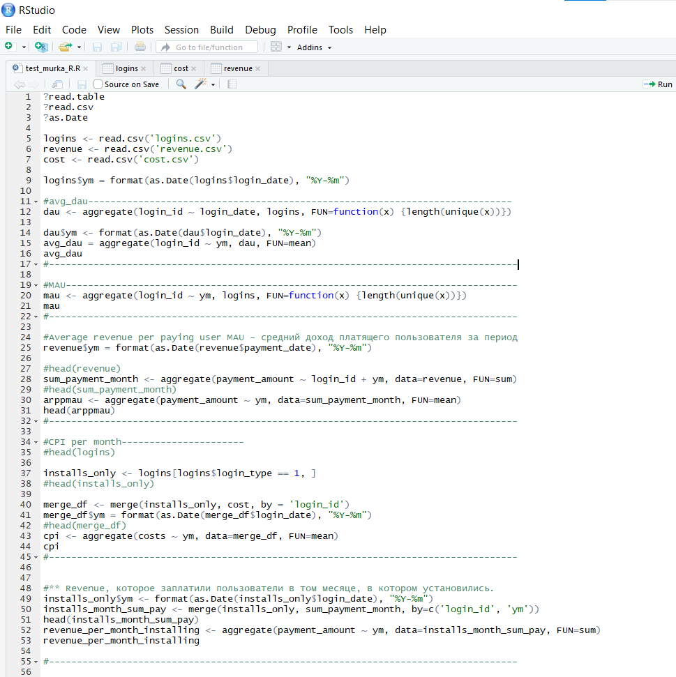

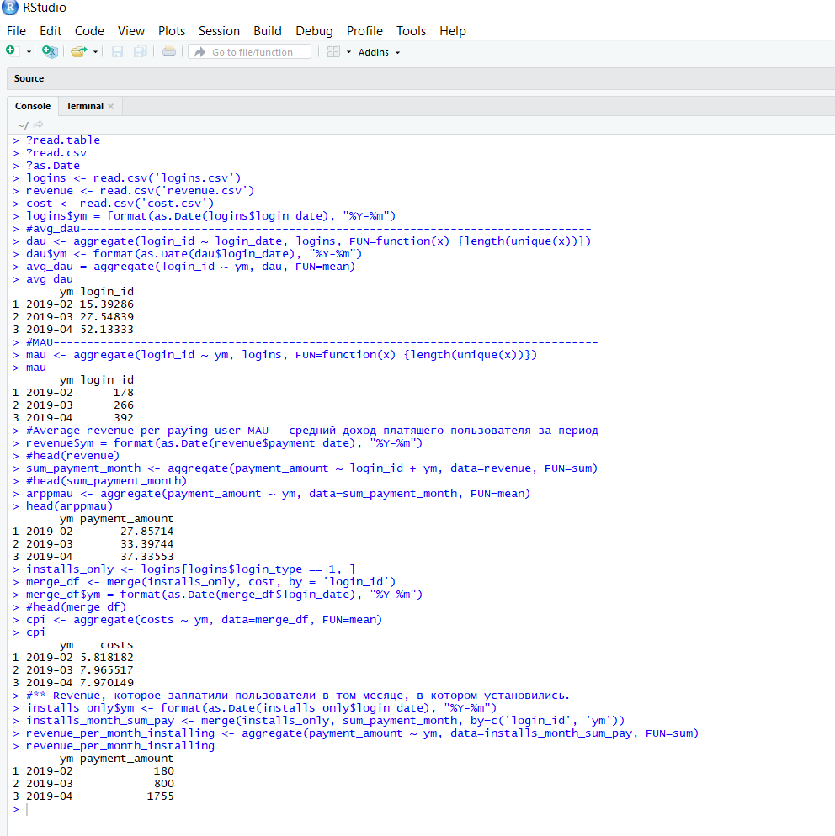

Код в R
"?read.table ?read.csv ?as.Date logins <- read.csv('logins.csv') revenue <- read.csv('revenue.csv') cost <- read.csv('cost.csv') logins$ym = format(as.Date(logins$login_date), ""%Y-%m"") #avg_dau---------------------------------------------------------------------------- dau <- aggregate(login_id ~ login_date, logins, FUN=function(x) {length(unique(x))}) dau$ym <- format(as.Date(dau$login_date), ""%Y-%m"") avg_dau = aggregate(login_id ~ ym, dau, FUN=mean) avg_dau #------------------------------------------------------------------------------------ #MAU--------------------------------------------------------------------------------- mau <- aggregate(login_id ~ ym, logins, FUN=function(x) {length(unique(x))}) mau #------------------------------------------------------------------------------------ #Average revenue per paying user MAU - средний доход платящего пользователя за период revenue$ym = format(as.Date(revenue$payment_date), ""%Y-%m"") #head(revenue) sum_payment_month <- aggregate(payment_amount ~ login_id + ym, data=revenue, FUN=sum) #head(sum_payment_month) arppmau <- aggregate(payment_amount ~ ym, data=sum_payment_month, FUN=mean) head(arppmau) #------------------------------------------------------------------------------------ #CPI per month---------------------- #head(logins) installs_only <- logins[logins$login_type == 1, ] #head(installs_only) merge_df <- merge(installs_only, cost, by = 'login_id') merge_df$ym = format(as.Date(merge_df$login_date), ""%Y-%m"") #head(merge_df) cpi <- aggregate(costs ~ ym, data=merge_df, FUN=mean) cpi #------------------------------------------------------------------------------------ #** Revenue, которое заплатили пользователи в том месяце, в котором установились. installs_only$ym <- format(as.Date(installs_only$login_date), ""%Y-%m"") installs_month_sum_pay <- merge(installs_only, sum_payment_month, by=c('login_id', 'ym')) head(installs_month_sum_pay) revenu

